★提出紙
★この色と同じところを記入してください。
★この色と同じところを記入してください。
★名前の６文字ルールをお願いします。
全部で６文字になるように入力してください。
（それより多いときはかまいません）
例
１２３４５６
坂本 龍馬
○○○○○○
二字 むすめ
★名前の６文字ルールをお願いします。
全部で６文字になるように入力してください。
（それより多いときはかまいません）
例
１２３４５６
坂本 龍馬
○○○○○○
二字 むすめ
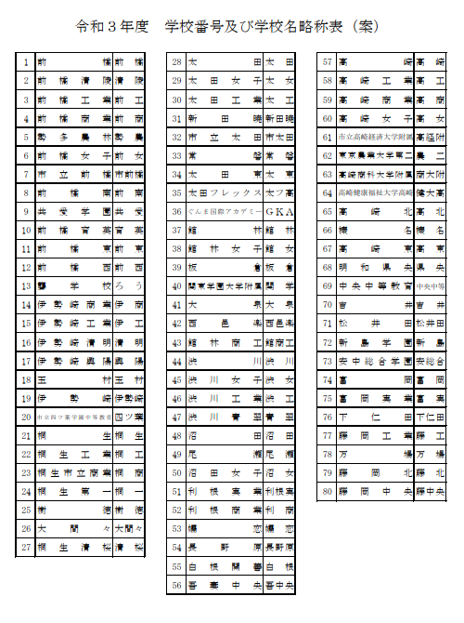
全国高校バドミントン選手権大会県予選会
 |  |  |  | 参 加 申 込 書
 | （学校対抗戦） | 男 |  |  |  |  | （学校番号）
学 校 名
学 校 長 名 |  |  |  |  | 印 | 引率責任者
監督 |  |  |  |  | 印 | TEL
コーチ |  |  |  |  |  | メールアドレス
マネージャー |  |  |  | 学年 |  | 日バ登録番号 | 備考
選 手 | 主将
 | 2
 | 3
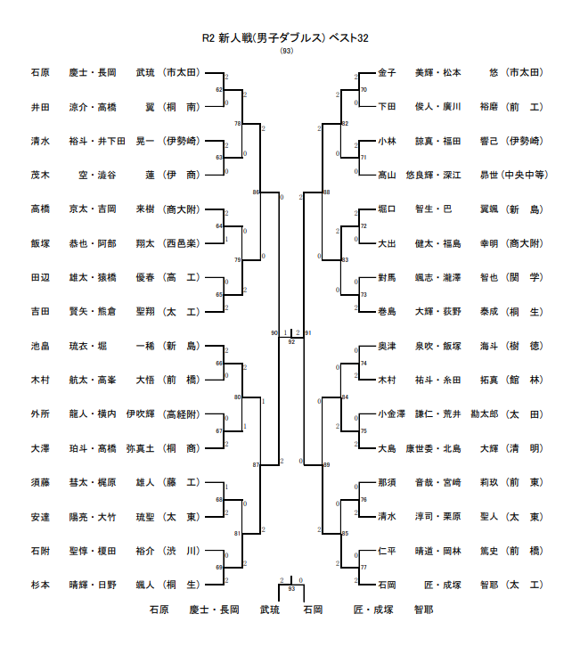
 | 4
 | 5
 | 6
 | 7

ダ ブ ル ス |  |  |  |  | 追加枠 新人大会Ｄベスト32に進出した数(最大２）のみ追加可能です
ﾗﾝｸ | 選 手 名 |  | 学年 |  | ﾗﾝｸ | 選 手 名 |  | 学年
１ |  |  |  |  | ６

２ |  |  |  |  | ７

３ |  |  |  |  | 18

４

５ |  |  |  |  | 20

【注意】
追加枠は、ベスト３２以上に入った「選手」ではなく、学校が獲得した「枠」として考えて下さい。
６ |  |  |  |  | 21

７ |  |  |  |  | 22

８ |  |  |  |  | 23

９ |  |  |  |  | 24

１０ |  |  |  |  | 25

１１ |  |  |  |  | 26

１２ |  |  |  |  | 27

１３ |  |  |  |  | 28

１４ |  |  |  |  | 29

１５ |  |  |  |  | 30

